Oficiālie rezultāti
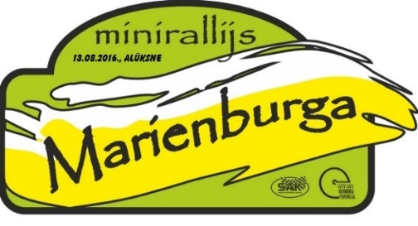

Oficiālie rezultāti

Num. | Klase | Auto | Pilots / Stūrmanis | SS1 | SS2 | SS3 | SS4 | SS5 | SS6 | Kopā SS | Sodi 1 sekcija | Sodi 2 sekcija | Sodi kopā | Kopā | Vieta | Punkti
3 | 1600 klase | Rover 214 | Andris Putniņš / Raimonds Gļauda | 00:02:18.70 | 00:01:54.99 | 00:01:44.00 | 00:02:18.30 | 00:01:56.69 | 00:01:44.65 | 00:11:57.33 |  |  |  | 00:11:57.33 | 1 | 60
4 | 1600 klase | Opel Corsa | Armands Cīrulnieks / Andris Šņukuts | 00:02:20.73 | 00:01:56.03 | 00:01:42.54 | 00:02:19.16 | 00:02:00.20 | 00:01:48.34 | 00:12:07.0 |  |  |  | 00:12:07.0 | 2 | 46
5 | 1600 klase | Honda Civic | Kaspars Šmits / Ritvars Zeltiņš | 00:02:26.50 | 00:01:57.92 | 00:01:44.85 | 00:02:26.59 | 00:02:00.52 | 00:01:47.49 | 00:12:23.87 |  | 00:00:10.00 | 00:00:10.0 | 00:12:33.87 | 3 | 37
7 | 1600 klase | Toyota Corolla | Artis Sviklis / Sandis Polna | 00:02:27.79 | 00:02:01.14 | 00:01:47.54 | 00:02:27.40 | 00:02:02.77 | 00:01:48.50 | 00:12:35.14 |  |  |  | 00:12:35.14 | 4 | 28
9 | 1600 klase | Honda Civic | Lauris Iļģis / Armands Iļģis | 00:02:36.23 | 00:02:11.82 | 00:01:58.14 | 00:02:35.45 | 00:02:11.94 | 00:01:58.37 | 00:13:31.95 |  |  |  | 00:13:31.95 | 5 | 19
8 | 1600 klase | Mitsubishi Lancer | Oliver Nuut / Sander Kurs | 00:02:43.16 | 00:02:13.26 | 00:01:59.03 | 00:02:33.99 | 00:02:13.42 | 00:02:00.76 | 00:13:43.62 |  |  |  | 00:13:43.62 | 6 | 10

Komandu rezultāti


Komandu kopvērtējums
Oficiālie rezultāti

Gulbenes rallija komanda
2000 | Kristers Cimdiņš Gatis Cimdiņš | 100
4WD | Lauris Ozerovs Gatis Jansons | 80
4WD | Jānis Krevics Mārtiņš Mikolajs | 53
 |  | 233

Rude Racing
2000 | Mārtiņš Kreicburgs Rihards Nāburgs | 68
2000 | Raivo Ozoliņš Ģirts Ozoliņš | 17
2WD | Indulis Kalniņš Gvido Rozenblūms | 80
 |  | 165

S-ART RACING TEAM
2WD | Genādijs Fedorenko Edgars Vēvers | 53
2WD | Gints Lapsa Kaspars Linde | 43
2000 | Rinalds Rode Jānis Gribusts | 0
 |  | 96

D-Factory Racing
4WD | Kristaps Ābele Rūdolfs Borhards | 17
2WD | Klāvs Ezeriņš Armands Bite | 0
 | Elmārs Tikums Laima Tikuma | 0
 |  | 17

